상품제안서
트래블 여행용 압축파우치 6종세트 | 상품코드: S30689

 |  |  |  |  |  |  | 02-713-8555 | www.synergygift.co.kr
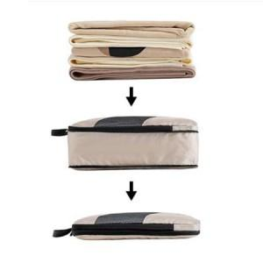

【상세/제작정보】

【인쇄/포장옵션】 | 실크 / OPP(비닐)

【공급단가】 | 수량 | 30~ | 100~ | 500~ | 1,000~ | 2,000~
*VAT별도 | 단가 | 16,640원 | 16,380원 | 16,000원 | 15,360원 | 14,720원

【상품 URL】 | https://www.synergygift.co.kr:443/src/goods_detail.php?gdno=30689

